5
FLEXBOX
Definir eje principal (main) determina el flujo de los elementos en el contenedor
 |  | Cross axis(eje vertical)

 |  |  |  |  | Cross axis star(arriba)

Main axis(eje horizontal)

 |  |  |  |  | Cross axis end(abajo)
 | Main axis star(lateral izq.) |  |  | Main axis end(lateral der)

Por defecto, un contenedor flex dispone a sus elementos en linea.

definir direccion del eje principal (main)
flex-direction: | row | horizontal- De izq a derecha (viene por defecto)
 | row-reverse | Horizontal - elementos comienzan de derecha a izq.
 | column | vertical- De arriba hacia abajo
 | column-reverse |  | elementos inician de abajo hacia arriba

Alinear elementos en main axis (justify-content) |  |  | (horizontal)
display: | flex; | (queda con el ancho maximo (100%))
 | flex-inline (hace que la caja se ajuste a lo que contiene
justify-content: | center;
 | flex-start |  | comienza en main axis start (izq)
 | flex-end |  | alinea desde main axis end (derecha)
 | space-around |  | cuando tiene varios elementos flexibles en un contenedor, distribuye los elementos en todo su ancho uniformemente
 | space-between |  | simil space-around, pero Primer item en main axis start y ultimo en main end (sin dejar espacio)
 | evenly |  | deja el mismo espacio entre todas las cajas- Empieza y termina con espacio vacio
Alinear elementos en cross axis (align-items)

align-items | stretch | Elem. Ocupan todo el espacio disponible (por defecto)
 | flex-start | al inicio del cross-axis (arriba)
 | flex-end | al final del eje transversal (abajo)
 | center | al centro del eje transversal

stretch | La caja de cada artículo se extiende por toda la altura del contenedor flexible,
 | independientemente de la cantidad de contenido que contenga.
 | Un caso de uso común para este comportamiento es la creación de columnas de igual altura
 | con una cantidad variable de contenido en cada una, algo muy difícil de hacer con los flotantes.

Podemos utilizar mas div dentro del contenedor para agrupar los elementos en una posicion determinada

<div class='menu'> |  |  | .links {
<div class='date'>Aug 14, 2016</div> |  |  | border: 1px solid #fff; /* For debugging */
<div class='links'> |  |  | display: flex;
<div class='signup'>Sign Up</div> <!-- This is nested now --> |  |  | justify-content: flex-end;
<div class='login'>Login</div> <!-- This one too! --> |  |  | }
</div>
</div> |  |  | .login {
 |  |  | margin-left: 20px;
 |  |  | }
Para crear una cuadrícula, necesitamos la flex-wrap propiedad.
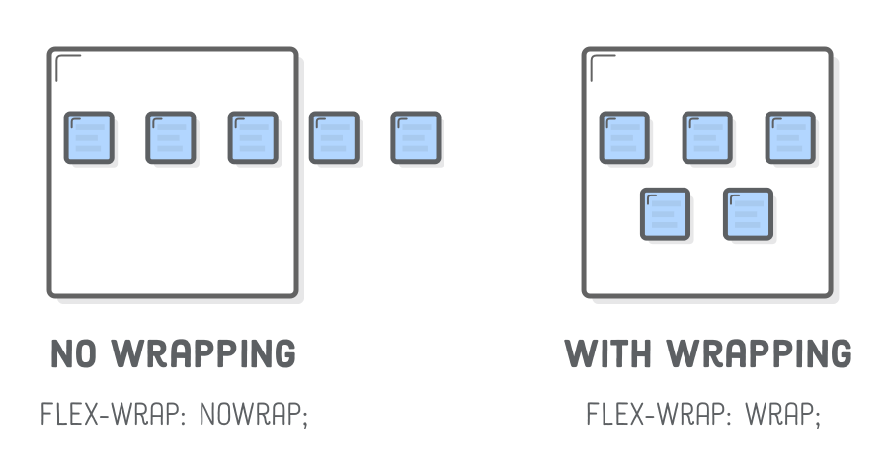

 |  |  |  | flex-wrap: | wrap | elementos pasan a lineas de abajo
 |  |  |  |  | nowrap | elementos se ajustan a una sola linea
 |  |  |  |  | wrap-reverse | Elementos se envuelven alrededor de lineas
 |  |  |  |  |  | adicionales en reversa

flex-wrap Por defecto, los elementos hijos de un contenedor flex van a tratar de entrar todos en una misma línea.
Para aclararle al contenedor que debe respetar el ancho definido de sus hijos
usamos la propiedad flex-wrap con el valor wrap (también puede recibir los valores nowrap y wrap-reverse.)
(los que no entren en la linea caen en la siguiente linea)
.contenedor-padre { display: flex; flex-wrap: wrap; }

align-content | Establece como MULTIPLES LINEAS estan separadas una de otra.Cuando hay una sola linea no tiene efecto
 | Determina EL ESPACIO ENTRE LINEAS
 | flex-start | Lineas en la parte superior del contenedor
 | flex-end | Lineas en la parte inferior del contenedor
 | center | en el centro (verticalmente hablando)
 | space-between | Se muestran con la misma distancia entre ellas
 | space-around | Se muestran con la misma separacion alrededor de ellas
 | stretch | Las lineas se estiran para ajustarse al contenedor.

flex-items
Un flex-item, a su vez, puede convertirse en un flex-container. Para eso, solo hace falta asignarle la regla display:flex,
.elemento-hijo { display: flex; }

Propiedades aplicables a los items
Order: controlamos el orden de cada item( por defecto cada item tiene order:0)
**el numero mas alto asignado de orden pasa al final( ej si asignamos order:-1 pasa al principio,por ser el numero mas chico
traen valor 0 por defecto
flex-grow: cuanto puede llegara a crecer un item en caso de disponer de espacio
Si todos los items tienen el mismo valor, a medida que el contenedor se agrande, iran abarcando el
espacio en partes iguales
.caja-a, .caja-b {
flex-grow: 1;
}
Si solo uno tiene la propiedad flex-grow, ese es el que ira ocupando el espacio disponible
El número que le asignamos a flex-grow determina qué cantidad de espacio
disponible dentro del contenedor flexible tiene que ocupar ese ítem.
1 equivale al 100% del espacio disponible, y 0 al 0%. Podemos usar cualquier
valor en el medio, como 0.25 para el 25%.

align-self (igual que align-items, pero se aplica a cada elemento individualmente)
Nos permite alinear, sobre el cross axis, a cada ítem al que le apliquemos
esta propiedad, independientemente de la alineación que se haya definido en
el contenedor flex con align-items.

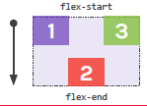
Con flex-end, el ítem se alínea al final del eje transversal.
.contenedor-padre {
align-items: flex-start;
}
.caja-dos {
align-self: flex-end;
}

Con center, el ítem se alínea al centro del eje transversal.

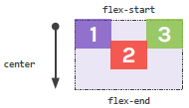
.contenedor-padre {
align-items: flex-start;
}
.caja-dos {
align-self: center;
}

Con flex-start el ítem se alínea al inicio del eje transversal.

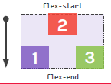
.contenedor-padre {
align-items: flex-end;
}
.caja-dos {
align-self: flex-start;
}

Con stretch, el ítem se ajusta hasta abarcar todo el cross axis, es el
comportamiento por defecto.
Funciona siempre que el elemento no tenga definida una altura.

.caja-uno, .caja-tres {
align-self: flex-start;
}
.caja-dos {
align-self: stretch;
}

Practica de flexbox
https://flexboxfroggy.com/#es

EJERCICIO 24

flex-flow:column-reverse wrap-reverse;
align-content: space-between;
justify-content:center

https://flexboxfroggy.com/#es

